出货明细
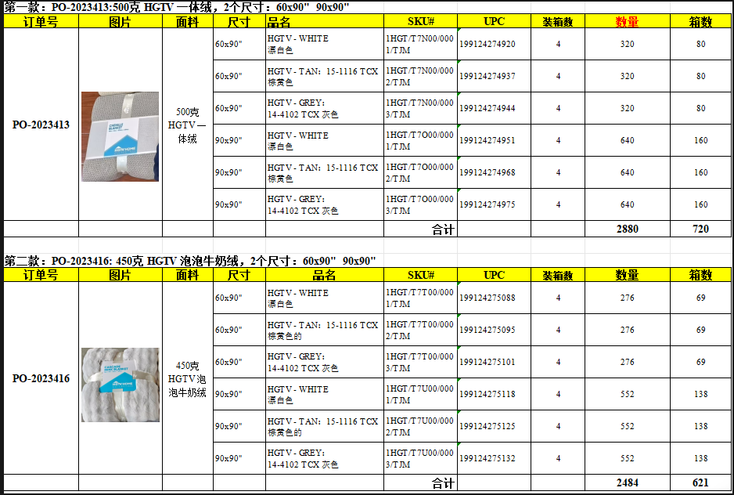
Relay Packaging Group ( Global )
（Packaging Delivery List）
 |  |  | Shipping Date 发货日期: | 2025-10-18 |  |  |  |  | 地址
 |  |  | 快递单号: | KY4000897611998
ORDER NR | Item Code | ARTICLE | Colour | UPC | Order Qty | Back-up Qty | Total Qty | Carton #/Total | Net Weight (kg) | Gross Weight (kg) | REMARK
订单号 | 产品型号 | 款号 | 颜色 | 条码 | 订单数 | 备品数 | 实发数量 | 总箱数\箱号 | 净重（公斤) | 毛重（公斤) | 备注
PO 2023413 | T7N/O/T/U彩卡 | T7N/O/T/U | WHITE | 199124274920 | 320 | 20 | 340 | 4\1 | // | // | 正面+反面
PO 2023413 | T7N/O/T/U彩卡 | T7N/O/T/U | TAN | 199124274937 | 320 | 20 | 340 | 4\1 | // | // | 正面+反面
PO 2023413 | T7N/O/T/U彩卡 | T7N/O/T/U | GREY | 199124274944 | 320 | 20 | 340 | 4\1 | // | // | 正面+反面
PO 2023413 | T7N/O/T/U彩卡 | T7N/O/T/U | WHITE | 199124274951 | 640 | 20 | 660 | 4\2 | // | // | 正面+反面
PO 2023413 | T7N/O/T/U彩卡 | T7N/O/T/U | TAN | 199124274968 | 640 | 20 | 660 | 4\2 | // | // | 正面+反面
PO 2023413 | T7N/O/T/U彩卡 | T7N/O/T/U | GREY | 199124274975 | 640 | 20 | 660 | 4\2 | // | // | 正面+反面
PO 2023416 | T7N/O/T/U彩卡 | T7N/O/T/U | WHITE | 199124275088 | 276 | 24 | 300 | 4\3 | // | // | 正面+反面
PO 2023416 | T7N/O/T/U彩卡 | T7N/O/T/U | TAN | 199124275095 | 276 | 24 | 300 | 4\3 | // | // | 正面+反面
PO 2023416 | T7N/O/T/U彩卡 | T7N/O/T/U | GREY | 199124275101 | 276 | 24 | 300 | 4\3 | // | // | 正面+反面
PO 2023416 | T7N/O/T/U彩卡 | T7N/O/T/U | WHITE | 199124275118 | 552 | 18 | 570 | 4\4 | // | // | 正面+反面
PO 2023416 | T7N/O/T/U彩卡 | T7N/O/T/U | TAN | 199124275125 | 552 | 18 | 570 | 4\4 | // | // | 正面+反面
PO 2023416 | T7N/O/T/U彩卡 | T7N/O/T/U | GREY | 199124275132 | 552 | 18 | 570 | 4\4 | // | // | 正面+反面

